封面
彩迅工业（深圳）有限公司
BOM物料清单
 | 整机 | 整机SKD | 散件SKD | CKD
 | 结构分类BOM |  | 试产BOM
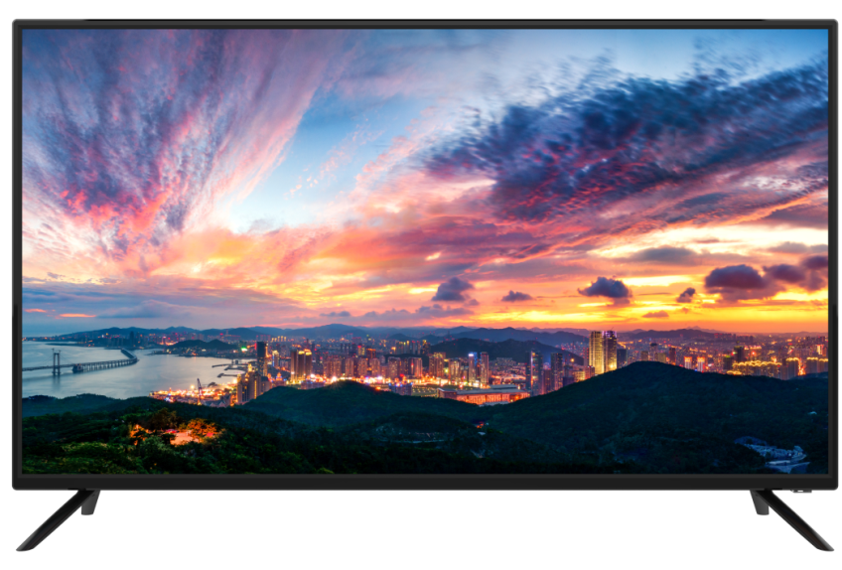
产品图片：

生产批号：TK1907-238
产品机型：LE-32P28
成品料号：10102MAN32P28004
客户名称:MAN06B-1907 客户型号：32LHN29E
版本号：A0
生效日期： 2019-08-13
研发中心：
结构会签： 美工会签： 电子会签： 制表：
结构审核： 美工审核： 电子审核： 批准：

